测试结果反馈
K | 模块/页面 | 测试问题 | 提出人 | 参考文件 | 是否处理 | 处理方案 | 处理确认 | 最终结果
3 | 需求书 | 14.跟12条同样的问题，当时需求书信息写的是2个，发给供应商的需求书也是2个，实际上其中一条是错误的，只需要发送一条正确的给供应商，错误信息没法删除和更改 |  | 采购平台问题反馈-20170228-K |  | 会统一添加删除功能 |  | 未调整
5 | 预算确认单 | 2. 业务采购-预算确认单增加下载功能，且下载后格式同提供模板横版（第二个截图）一致 |  | 采购平台测试问题-20170301 |  |  |  | 未调整
6 | 需求书 | 3.需求书状态在哪里修改？2个需求书组，只有一个需求书是正确的。增加删除按钮。 |  | 采购平台测试问题反馈-20170303-K |  | 会统一添加删除功能 |  | 未调整
11 | 应付流转单 | 1、 应付流转单提交审核后，审核负责人界面显示以下，只有表头，没有内容，且显示内容不对，应显示应付流转单编辑内容。审核界面显示项目简称，供应商名称，付款时间、付款金额即可 |  | 采购平台测试问题反馈-20170308-L | Y | 有没有具体的报错信息 | 无法测试 | 仍然只有表头，没有内容
12 | 应付流转单 | 1.预算确认单预算金额跟流转单预算总金额对不上。预算单总金额：20500元，流转单预算总金额18500元，不可预见费没显示。 |  | 采购平台测试问题反馈-20170309-K | Y | 不可预见费是按照项目显示的，应付流转单的预算金额是按照供应商来显示的，不一致是正常的 在左上角加上不可预见费，预算总金额，实际付款总金额 结算单审核显示预算金额，以往提交金额，本次提交金额合计，超出预算需要提醒 3.结算单发送邮件时，若超出预算不能发送邮件 ，提示已经超出预算，需修改预算 | 问题1，已解决 问题2，审核人可以看到预算金额，请在申请人处也增加预算金额，以往提交金额，本次提交金额合计，预算剩余金额（审核人也增加此项），超出预算需要提醒 问题3，未解决，内部采购结算超预算可以收到邮件 | 问题3）OK， 问题2）申请人可以看到预算金额、预算剩余金额，但是目前预算金额显示错误，无法进一步测试金额显示是否正确
30 | 资金需求 | 1. 涂红色和涂黄色是什么意思？ |  | 采购平台测试问题反馈-20170316 | Y | 红色表示含有预付款 黄色表示含有实际付款 未标记颜色标示全是预计付款 | 说明表述错误：红色表示包含预付款，黄色表示预估费用（流转单中预计付款金额），未标记颜色为实际费用（流转单中实际付款金额），括号内无需展示在平台上 | 颜色暂时不更改
36 | 汇总表 | 请设置为结算单审批完毕后，点击按钮生成汇总表，方能有数据 |  | 采购平台测试问题反馈-20170316 |  | 需要讨论 |  | ?
37 | 结算单 | 1、 竞标项目流程应该在填写预算确认单后停止，后续结算及应付应该无法再填写，但目前系统可以填写结算及应付流转 |  | 采购平台测试问题反馈-20170316-L | Y |  | 无法测试 | 未测试
51 | 应付流转单 | 5.在应付流转单中，预算剩余金额显示不正确。第一次付款剩余金额=预算金额-第一次实际付款金额，第二次付款剩余金额=第一次预算剩余金额-本次实际付款金额，两次预算剩余金额应该是不一致的，请修复 |  | 采购平台测试问题反馈-20170316-K | Y | 目前的业务是这样规定的，显示的是最终的预算剩余金额 | 未解决，内部采购，业务采购，都需要显示每次付款后不同的剩余金额 | 未解决还是同样的问题
61 | 结算单 | 3. 申请人提交审核界面能否显示预算总金额、以往提交金额、本次提交金额，预算剩余金额？ |  | 采购平台测试问题反馈-20170320 | Y | 已经修改还未发布 |  | 显示错误
65 | 资金需求 | 1. 黄色和无色调换一下表示内容 |  | 采购平台测试问题反馈-20170320 | Y |  |  | 颜色暂时不更改
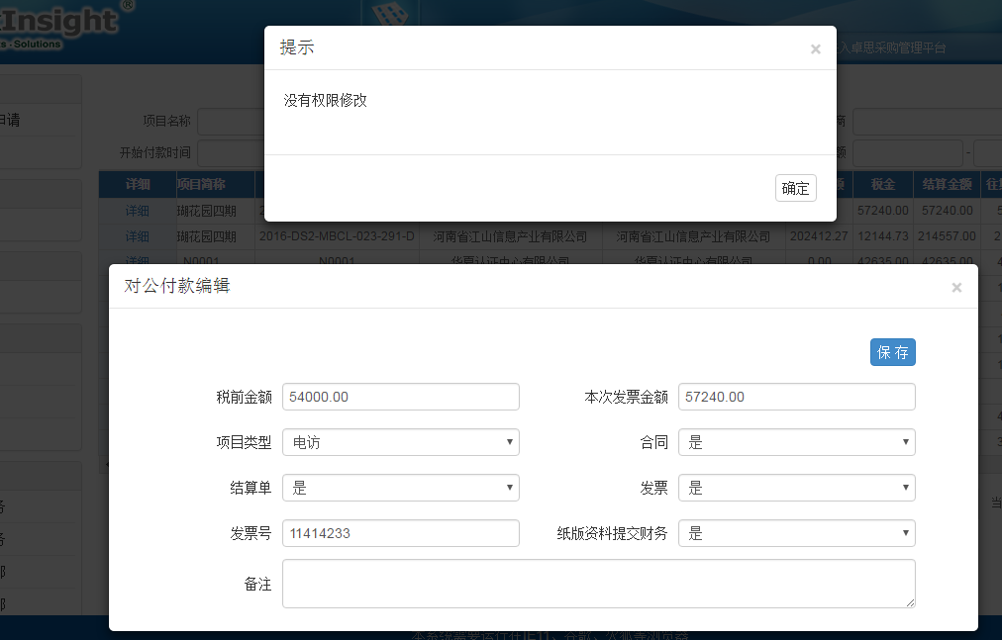
74 | 对公付款 | 对公付款查询模块采购部只有张倩倩可以修改编辑，其他人只能查看 |  | 采购平台测试问题反馈-20170320-Q | Y | 修改了但还未发布 |  | 张倩倩现在可以编辑但显示没有权限保存，如截图
83 | 确认单 | 8.在填写确认单中，选择需求书的时候是否可以增加全选按钮? |  | 采购平台测试问题反馈-20170321-K | Y |  |  | 未解决，无筛选按钮
86 | 结算单 | 11.在填写结算单的时候，填写后第一次点击保存无反应，再次点击后出现重复数据，请修复 |  | 采购平台测试问题反馈-20170321-K | Y |  |  | 暂时未发现问题
95 | 我的任务 | 2.我的任务-我的申请和待我审批界面显示的内容请调整为与我的审批一致。 |  | 采购评彩测试问题反馈-20170323-K | Y | 已经修改还未发布 |  | 只调整了我的申请，待我审批尚未调整
96 | 确认单 | 5. 1）内部采购-需求书（有形、无形）-需求信息，所有内容都变为手写，不设置下拉菜单。 2）内部采购-确认单的数量跟需求书不做关联，并且可以插行。 |  | 采购评彩测试问题反馈-20170323-K |  |  |  | 1）已解决 2）不关联，但是不能插行
131 | 我的任务 | 1) 待我审批：审批时出现报错，但是在我的审批中却已审批完毕。 |  | 采购平台测试结果反馈-20170328 | Y | 微信回复 |  | 待测试
136 | 项目弹出框 | 2.能否增加权限限制：1）在建立需求书组，选择项目的时候只显示立项已经审批通过的项目2）在建立确认单组，选择项目的时候只显示需求书组已经审批通过的项目。 |  | 采购评彩测试问题反馈-20170330-K | Y | 问题1:系统本身就是这样的。问题2，如果觉得项目显示的比较多的话，可以对于已经结束的项目不显示。相对限定只有需求书的项目觉得更好。如果是出于其他方面的考虑，可以再进行讨论 |  | 问题1）ok 问题2）待协商

